DialogováOkna
MS® Excel |  | AleKre

FORMÁTOVÁNÍ BUNĚK I

DIALOGOVÉ OKNO PRO NASTAVENÍ FORMÁTU BUNĚK

AKTIVACE OKNA PRO NASTAVENÍ FORMÁTU BUNĚK

Kliknutí pravým tlačítkem myši (8P) na příslušnou buňku (resp. vybrané buňky) a výběr příkazu Formát buněk…
z roletového (kontextového) menu - viz obr. a a obr. b.

Obr. a: Kontextové menu v MS® Excel 2007 | Obr. b: Kontextové menu v MS® Excel 2010
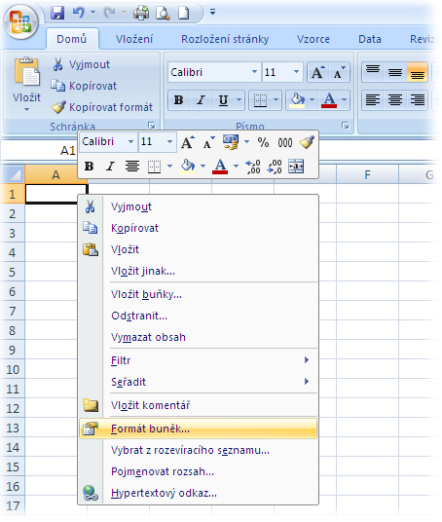

DIALOGOVÁ OKNA PRO NASTAVENÍ FORMÁTU BUŇKY (BUNĚK)

Dialogové okno se otevře po zadání příkazu Formát buněk… Má celkem 6 karet (viz obr. c až e); v dalším textu
(na dalších listech) jsou vysvětleny základní možnosti nastavení formátu obsahu buňky (buněk), které umožňují
volby na kartě Číslo.

Obr. c: Dialogové okno v MS® Excel 2003 |  | Obr. d: Dialogové okno v MS® Excel 2007
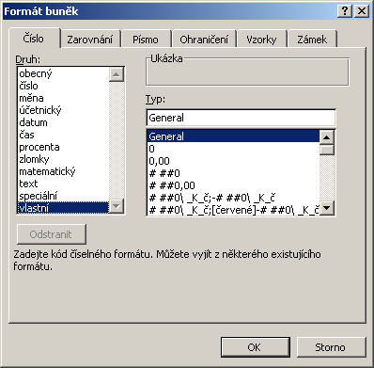
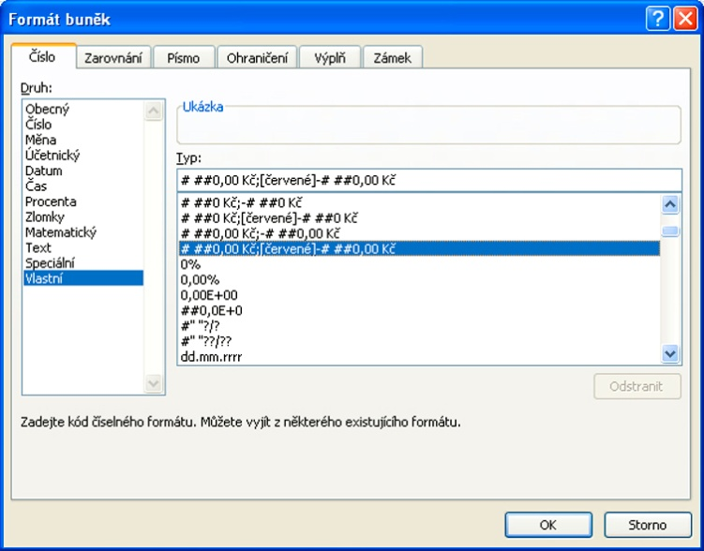

 |  | Obr. e: Dialogové okno v MS® Excel 2010

